Sheet1
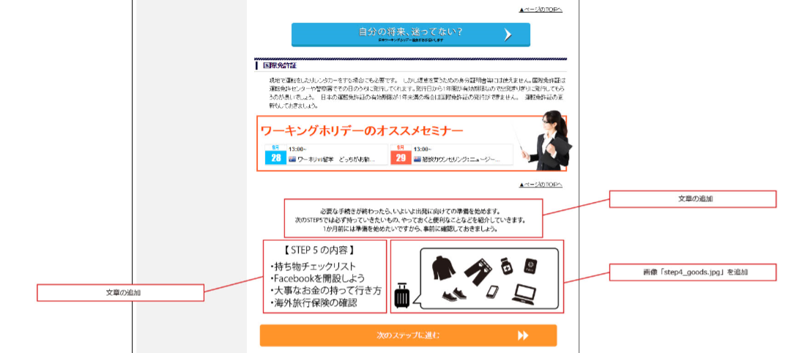

Bổ sung câu văn

Bổ sung [step 4_good.jpg]

Bổ sung câu văn

